상품제안서
기모 패션 숏비니 | 상품코드: S19755

 |  |  |  |  |  |  | 02-713-8555 | www.synergygift.co.kr
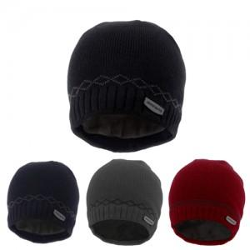

【상세/제작정보】 | 1.라벨지인쇄 : 기본 150개 / 미만 15,000원 이상 개당 100원 기본사이즈: 8x3

【인쇄/포장옵션】 | 자수 / OPP(비닐)

【공급단가】 | 수량 | 150~ | 500~ | 1,000~ | 2,000~ | 3,000~
*VAT별도 | 단가 | 3,110원 | 2,990원 | 2,880원 | 2,760원 | 2,690원

【상품 URL】 | https://www.synergygift.co.kr:443/src/goods_detail.php?gdno=13030

